แจ้ง Ⅲ
 |  |  |  |  |  |  |  |  |  |  | เลขที่เอกสาร：A77C-01-R01
(รับมือของเสีย, รับมือชั่วคราว) |  |  |  |  |  | แผนกที่ออก |  |  |  | 2021-07-27
 | ใบแจ้งให้ทราบ Ⅲ |  |  |  |  |  | แผนกพัฒนาผลิตภัณฑ์
 |  |  |  |  |  |  | ฝ่ายพัฒนาลำดับที่ 1 |  |  | No.321-002

สาระสำคัญที่แจ้ง
 |  | การเพิ่มสัญลักษณ์ชี้บ่งของ Case Mass production

 |  | 〈เนื้อหา〉
เนื้อหา |  |  | RTC ล็อคดาวน์ไป เพราะผลกระทบจากการแพร่ระบาดโควิดของฐานประเทศไทย
 |  |  | กำหนดเป็นมาตรการเร่งด่วน นำงานบางส่วนที่มีแผนประกอบ Case ใน RTC ไปร้องขอกับ
 |  |  | บริษัท Leaps ผู้ผลิตภายนอก และจะให้ส่งงานมาเป็นตัวเรือนสำเร็จรูป (Complete Case)
 |  |  | แต่ เนื่องจากฝาหลังถูกสลักโดย RTC ไปแล้ว จึงจะทำการเพิ่มสัญลักษณ์ชี้บ่ง

 |  |  | สัญลักษณ์ที่จะเพิ่ม：เพิ่มเครื่องหมายจุด 『・』
 |  |  | ตำแหน่งสัญลักษณ์：ใส่เพิ่มที่ด้านหลัง Serial number หลักที่ 9 บนฝั่งนอกฝาหลัง
 |  |  | ※การแก้ไขปลีกย่อย ถ้ารูปลักษณ์ภายนอกไม่มีปัญหารู้สึกขัดๆ
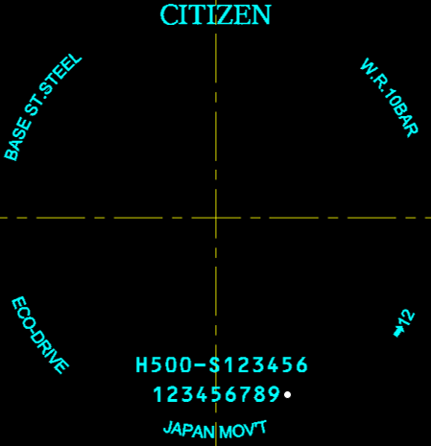
 |  |  | ดูไม่กลมกลืนกัน จะมอบหมายให้ RTC ดูแลจัดการทั้งหมด
 |  |  | ขนาดสัญลักษณ์： φ0.3(เกณฑ์บรรทัดฐาน)

 |  | 〈โมเดลเป้าหมาย〉
 |  |  | อ้างอิงชีทแยก (มีแผนอัพเดทเมื่อกลุ่มเป้าหมายชัดเจนแล้ว)

 |  | 〈ระยะเวลาเป้าหมาย〉
 |  |  | รอบเดือน 8 ปี 2021～จนถึงส่วนที่ผลิตรอบเดือน 11 |  |  |  |  |  | สัญลักษณ์ชี้บ่งหลังการรันเลข 9หลัก

สาเหตุ, เหตุผล และหัวข้อการตอบสนอง
 |  |  | เพื่อใช้แยกแยะความแตกต่าง โดยกำหนดเป็นมาตรการชั่วคราว รับมือฉุกเฉิน RTC ล็อคดาวน์

หัวข้อเตรียมการ

 |  |  |  |  |  | หมายเหตุ

หัวข้อปฏิบัติ
 |  | ทดลองประกอบแต่ละโมเดล อย่างละ 100pcs
 |  | ก่อนเริ่มนำมาผลิต Mass production
 |  | กรณีตัดสินเป็นงานดี จะปล่อย Mass production (PDCรับมือ)

ประทับรับรอง | อนุมัติ |  |  | สร้าง

ผู้รับเอกสาร
 |  |  | RTC |  | CWMJ(IIDA/แผนกผลิตภัณฑ์) |  |  | CWC แผนก CS
 |  |  | PDC |  | CWMJ(Soma/แผนกภายนอก) |  |  | CWC แผนกประกันคุณภาพทั่วไป
 |  |  | MCL |  | CWMJ(ฝ่ายควบคุมคุณภาพ) |  |  | CWC แผนกควบคุมสินค้า
 |  |  |  |  |  |  |  | CWC แผนกพัฒนาสินค้า

Citizen Watch co.,Ltd.

